案例
地块名称 | 城市 | 用地性质 | 区县 | 板块 | 土地位置 | 地块编号 | 建设用地面积(㎡) | 规划建筑面积(㎡) | 容积率 | 出让方式 | 详细规划 | 集中供地 | 商业比例 | 建筑密度 | 限制高度 | 保障房类型 | 推出保障房面积(㎡) | 成交保障房面积(㎡) | 配建自住房情况 | 推出特殊政策 | 成交特殊政策 | 配建养老设施面积情况 | 开发进度 | 公告时间 | 起始日期 | 截止日期 | 成交日期 | 公告编号 | 交易状态 | 受让单位 | 拿地企业 | 保证金(万元) | 起始价(万元) | 成交价(万元) | 推出每亩价(万元/亩) | 成交每亩价(万元/亩) | 推出楼面价(元/㎡) | 成交楼面价(元/㎡) | 推出楼面价(除保障房)(元/㎡) | 成交楼面价(除保障房)(元/㎡) | 溢价率 | 出让年限 | 竞报整体自持比例(%) | 竞报商品住房自持比例(%) | 竞报商办部分自持比例(%) | 土地星级 | 地面价
北京高端制造业基地06街区03地块工业用地项目 | 北京市 | 工业用地 | 房山区 | -- | 房山区窦店镇、良乡镇 | 京土整储挂(房)工业【2020】002号 | 63922.57 | 102276 | ≤1.6 | 挂牌 | M4工业研发用地(医药健康产业) | 0 | -- | -- | -- | -- | -- | -- | -- | -- | -- | -- | 未开工 | 2020-11-20 | 2020-12-10 | 2020-12-24 | 2020-12-24 | 京土整储挂(房)工业【2020】002号 | 已成交 | 北京京东方生命科技有限公司 | -- | 2755 | 13766.35 | 13766.35 | 143.57 | 143.57 | 1346 | 1346 | -- | -- | 0 | 20年 | -- | -- | -- | 0星 | 2153.5977042
北京高端制造业基地01街区01-02(2)地块工业用地项目 | 北京市 | 工业用地 | 房山区 | -- | 房山区窦店镇 | 京土整储挂(房)工业[2020]001号 | 47600.14 | 57120.17 | ≤1.2 | 挂牌 | M1一类工业用地 | 0 | -- | ≥40% | ≤30米 | -- | -- | -- | -- | -- | -- | -- | 未开工 | 2020-11-04 | 2020-11-24 | 2020-12-07 | 2020-12-07 | 京土整储挂(房)工业[2020]001号 | 已成交 | 北京高端制造业基地投资开发有限公司 | -- | 2210 | 11020.35 | 11020.35 | 154.35 | 154.35 | 1929.32 | 1929.32 | -- | -- | 0 | 20年 | -- | -- | -- | 0星 | 2315.1927704
北京高端制造业基地06街区02地块项目 | 北京市 | 工业用地 | 房山区 | -- | 房山区窦店 | 京土整储挂(房)工业〔2019〕002号 | 65233.04 | 96104 | ≤1.6 | 挂牌 | M4工业研发用地、S4社会停车场用地 | 0 | -- | -- | -- | -- | -- | -- | -- | -- | -- | -- | 开工中 | 2019-06-05 | 2019-06-25 | 2019-07-18 | 2019-07-18 | 京土整储挂(房)工业〔2019〕002号 | 已成交 | 北京京东方生命科技有限公司 | 京东方科技集团股份有限公司 | 3900 | 12877.94 | 12877.94 | 131.61 | 131.61 | 1340 | 1340 | -- | -- | 0 | 20年 | -- | -- | -- | 0星 | 1974.1437774

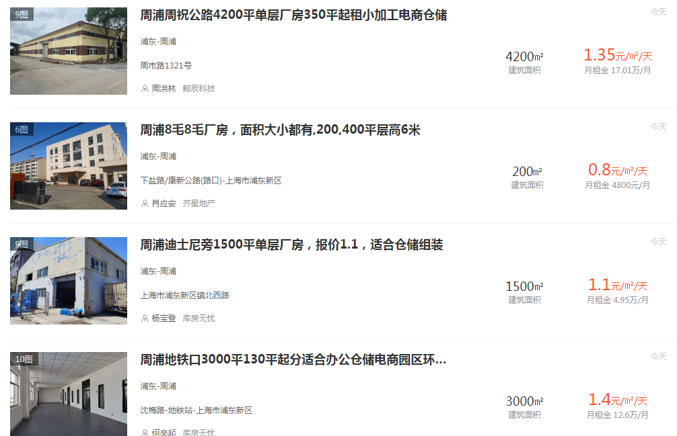

 |  |  |  |  |  |  |  |  |  |  |  |  | 1.6 |  | 1.2 |  | 1.6
 |  |  |  |  |  |  |  |  |  |  |  |  |  | 楼面单价 |  | 楼面单价 |  | 楼面单价

 |  |  |  |  |  |  |  |  |  |  |  |  |  | 1346 |  | 1929.32 |  | 1340
 |  |  |  |  |  |  |  |  |  |  | 年期修正 | 1.46
 |  |  |  |  |  |  |  |  |  |  | 用途修正 | 1
 |  |  |  |  |  |  |  |  |  |  |  |  |  | 1965 |  | 2817 |  | 1956

 |  |  |  |  |  |  |  |  |  |  |  |  |  | 地面单价 |  | 地面单价 |  | 地面单价
 |  |  |  |  |  |  |  |  |  |  |  |  |  | 3144 |  | 3380 |  | 3130

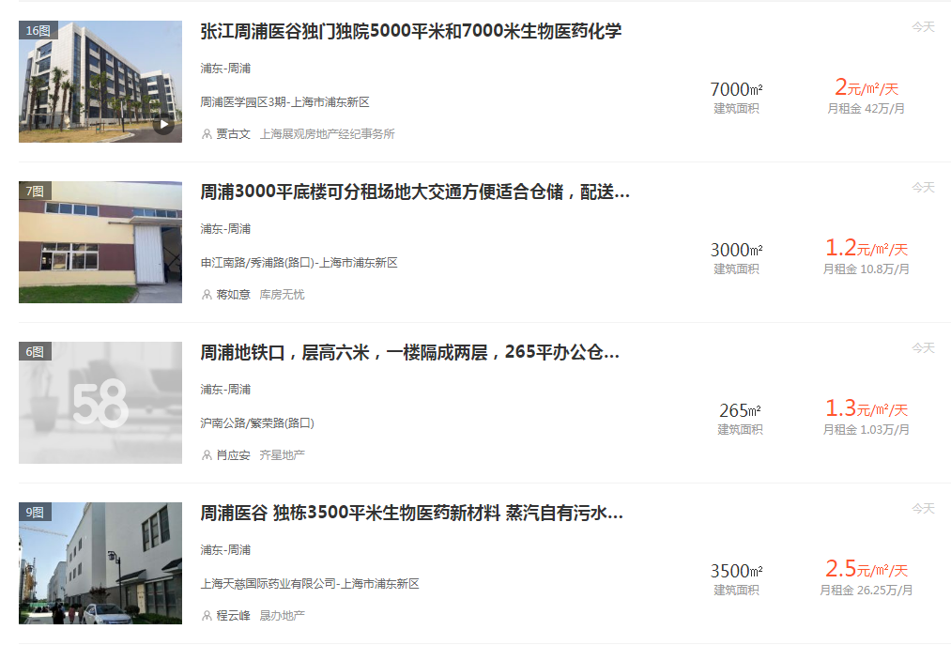

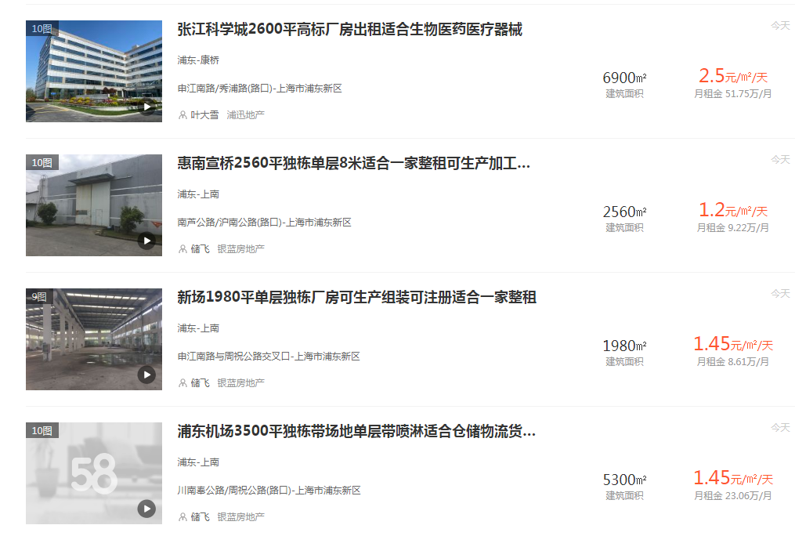

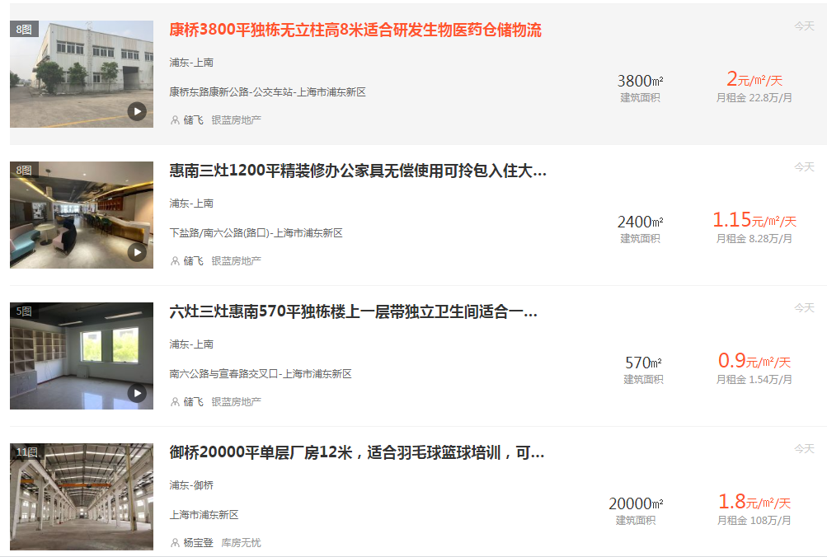

Sheet1
地块名称 | 城市 | 用地性质 | 建设用地面积(㎡) | 规划建筑面积(㎡) | 容积率 | 出让方式 | 详细规划 | 截止日期 | 成交日期 | 起始价(万元) | 成交价(万元) | 成交楼面价(元/㎡) |  | 溢价率 | 受让单位 | 土地星级
襄七房东单元FG05-M1-C10地块,东至江晖路,南至滨文路,西至杭州长河发电设备有限公司、浙江中晟控股集团有限公司,北至杭州承文堂生物医药有限公司 | 杭州市 | 工业用地 | 34597 | 86492.5 | ＞1.5,≤2.5 | 挂牌 | 工业 | 2020-12-17 | 2020-12-17 | 4349 | 4349 | 502.81 | 1257 | 0 | 杭州贝咖实业有限公司 | 0星
杭高新工业[2020]8号 | 杭州市 | 工业用地 | 26905 | 75334 | ≥1.2且≤2.8 | 挂牌 | 计算机、通信和其他电子设备制造业 | 2020-09-17 | 2020-09-17 | 2543 | 2543 | 337.56 | 945 | 0 | 杭州萤石网络有限公司 | 0星
杭高新工业[2019]8号地块 | 杭州市 | 工业用地 | 23326 | 69978 | ≥1.2且≤3.0 | 挂牌 | 计算机、通信和其他电子设备制造业 | 2020-08-10 | 2020-08-10 | 2205 | 2205 | 315.1 | 945 | 0 | 税友软件集团股份有限公司 | 0星
杭高新工业[2020]15号地块 | 杭州市 | 工业用地 | 10666 | 31998 | ≥1.2且≤3.0 | 挂牌 | 计算机、通信和其他电子设备制造业 | 2020-08-10 | 2020-08-10 | 1009 | 1009 | 315.32 | 946 | 0 | 创业慧康科技股份有限公司 | 0星
杭高新工业[2020]7号 | 杭州市 | 工业用地 | 13430 | 40290 | ≥1.2且≤3.0 | 挂牌 | 计算机、通信和其他电子设备制造业 | 2020-07-03 | 2020-07-03 | 1270 | 1270 | 315.2 | 946 | 0 | 杭州呯嘭智能技术有限公司 | 0星
杭高新工业[2020]9号 | 杭州市 | 工业用地 | 10045 | 30135 | ≥1.2且≤3.0 | 挂牌 | 计算机、通信和其他电子设备制造业 | 2020-06-30 | 2020-06-30 | 950 | 1356 | 449.98 | 1350 | 42.74 | 杭州安恒信息技术股份有限公司 | 0星 | 106
杭高新工业[2019]9号 | 杭州市 | 工业用地 | 13358 | 40074 | ≥1.2且≤3.0 | 挂牌 | 计算机、通信和其他电子设备制造业 | 2020-06-24 | 2020-06-24 | 1263 | 1263 | 315.17 | 946 | 0 | 杭州光云科技股份有限公司 | 0星
杭高新工业[2019]7号 | 杭州市 | 工业用地 | 6583 | 19749 | ≥1.2且≤3.0 | 挂牌 | 医药制造业 | 2020-06-24 | 2020-06-24 | 825 | 825 | 417.74 | 1253 | 0 | 浙江长典医药有限公司 | 0星
杭高新工业[2018]5号 | 杭州市 | 工业用地 | 10008 | 30024 | ≥1.2且≤3.0 | 挂牌 | 计算机、通信和其他电子设备制造业 | 2020-06-24 | 2020-06-24 | 946 | 946 | 315.07 | 945 | 0 | 银江股份有限公司 | 0星
杭高新工业[2019]10号 | 杭州市 | 工业用地 | 10026 | 30078 | ≥1.2且≤3.0 | 挂牌 | 计算机、通信和其他电子设备制造业 | 2020-06-24 | 2020-06-24 | 948 | 948 | 315.18 | 946 | 0 | 高新兴创联科技有限公司 | 0星
杭高新工业[2020]1号 | 杭州市 | 工业用地 | 9790 | 29370 | ≥1.2且≤3.0 | 挂牌 | 计算机、通信和其他电子设备制造业 | 2020-05-15 | 2020-05-15 | 925 | 1321 | 449.77 | 1349 | 42.81 | 城云科技(中国)有限公司 | 5星
杭政工出[2019]21号 | 杭州市 | 工业用地 | 8015 | 36067.5 | 1.2-4.5 | 挂牌 | 通信设备、计算机及其他电子设备制造业 | 2019-11-25 | 2019-11-25 | 1103 | 1103 | 305.81 | 1376 | 0 | 虹软科技股份有限公司 | 0星
杭政工出[2019]20号 | 杭州市 | 工业用地 | 7978 | 23934 | 1.2-3.0 | 挂牌 | 通信设备、计算机及其他电子设备制造业 | 2019-11-15 | 2019-11-15 | 769 | 769 | 321.3 | 964 | 0 | 杭州当虹科技股份有限公司 | 0星
工业综合体项目地块 | 杭州市 | 工业用地 | 50100 | 113226 | m1-01地块1.8-2.4;m1-02地块1.8-2.1 | 挂牌 | 工业用地 | 2019-09-17 | 2019-09-17 | 6864 | 6865 | 606.3 | 1370 | 0.01 | 杭州滨江城建发展有限公司 | 0星
杭高新工业[2019]1号 | 杭州市 | 工业用地 | 7040 | 19712 | ≥1.2≤2.8 | 挂牌 | 工业用地 | 2019-08-23 | 2019-08-23 | 678 | 678 | 343.94 | 963 | 0 | 杭州山科智能科技股份有限公司 | 0星
杭高新工业[2019]2号 | 杭州市 | 工业用地 | 9333 | 26132.4 | ≥1.2≤2.8 | 挂牌 | 工业用地 | 2019-08-23 | 2019-08-23 | 899 | 899 | 344.01 | 963 | 0 | 杭州鸿泉物联网技术股份有限公司 | 0星
杭高新工业[2018]6号 | 杭州市 | 工业用地 | 11112 | 20001.6 | ≥1.2≤1.8 | 挂牌 | 工业用地 | 2019-08-23 | 2019-08-23 | 1066 | 1066 | 532.96 | 959 | 0 | 杭州瑞德设计股份有限公司 | 0星
杭高新工业[2018]2号地块 | 杭州市 | 工业用地 | 18658 | 37316 | ≥1.2≤2.0 | 挂牌 | 工业用地 | 2019-07-29 | 2019-07-29 | 2553 | 2553 | 684.15 | 1368 | 0 | 浙江大丰数艺科技有限公司 | 0星
杭高新工业[2018]3号地块 | 杭州市 | 工业用地 | 10041 | 28114.8 | ≥1.2≤2.8 | 挂牌 | 工业用地 | 2019-07-29 | 2019-07-29 | 967 | 967 | 343.94 | 963 | 0 | 杭州纵横通信股份有限公司 | 0星
杭高新工业[2018]4号地块 | 杭州市 | 工业用地 | 16667 | 46667.6 | ≥1.2≤2.8 | 挂牌 | 工业用地 | 2019-03-06 | 2019-03-06 | 2287 | 2287 | 490.06 | 1372 | 0 | 杭州海亮教育科研有限公司 | 0星
杭高新工业[2018]1号地块 | 杭州市 | 工业用地 | 16551 | 49653 | ≥1.2≤3.0 | 挂牌 | 工业 | 2019-01-07 | 2019-01-07 | 1584 | 1584 | 319 | 957 | 0 | 杭州吉利寰球科技有限公司 | 0星
白马湖单元M1-C67地块 | 杭州市 | 工业用地 | 3302 | 6604 | ≥1.2≤2 | 挂牌 | 工业用地 | 2018-05-18 | 2018-05-18 | 451 | 451 | 682.91 | 1366 | 0 | 杭州科博特激光工程有限公司 | 3星
杭高新工业[2017]7号地块 | 杭州市 | 工业用地 | 17557 | 52671 | ≥1.2≤3 | 挂牌 | 工业用地 | 2018-04-23 | 2018-04-23 | 1686 | 1686 | 320.1 | 960 | 0 | 医惠科技有限公司 | 5星
滨江区杭高新工业[2017]6号地块 | 杭州市 | 工业用地 | 13339 | 37349.2 | 1.2＜2.8 | 招标 | 工业用地 | 2017-06-09 | 2017-06-09 | 1274 | 1274 | 341.11 | 955 | 0 | 杭州迪普科技股份有限公司 | 0星
滨江区杭高新工业[2016]5号地块 | 杭州市 | 工业用地 | 9992 | 27977.6 | 1.2-2.8 | 挂牌 | 工业用地 | 2017-01-18 | 2017-01-18 | 952 | 952 | 340.26 | 953 | 0 | 杭州康奋威科技股份有限公司 | 0星
滨江区杭高新工业[2016]1号地块 | 杭州市 | 工业用地 | 22314 | 66942 | 1.2-3.0 | 挂牌 | 工业用地 | 2017-01-18 | 2017-01-18 | 2125 | 2125 | 317.43 | 952 | 0 | 杭州联络互动信息科技股份有限公司 | 0星
滨江区杭高新工业[2016]7号地块 | 杭州市 | 工业用地 | 13467 | 61948.2 | 2.0-4.6 | 挂牌 | 工业用地(创新型产业) | 2017-01-18 | 2017-01-18 | 2728 | 2728 | 440.37 | 2026 | 0 | 浙江网盛控股集团有限公司 | 0星
滨江区杭高新工业[2016]2号地块 | 杭州市 | 工业用地 | 11793 | 33020.4 | 1.2-2.8 | 挂牌 | 工业用地 | 2016-12-29 | 2016-12-29 | 1597 | 1597 | 483.63 | 1354 | 0 | 杭州中诚塑料包装有限公司 | 0星
滨江区杭高新工业[2016]6号地块 | 杭州市 | 工业用地 | 19981 | 55946.8 | 1.2-2.8 | 挂牌 | 工业用地 | 2016-12-29 | 2016-12-29 | 2718 | 2718 | 485.81 | 1360 | 0 | 杭州交投智慧交通产业发展有限公司 | 0星
滨江区杭高新工业[2016]4号地块 | 杭州市 | 工业用地 | 38373 | 159248 | 2＜容积率＜4.15 | 挂牌 | 工业用地 | 2016-12-21 | 2016-12-21 | 7771 | 7771 | 487.98 | 2025 | 0 | 恒生电子股份有限公司 | 0星
滨江区杭高新工业[2016]3号地块 | 杭州市 | 工业用地 | 14394 | 25909.2 | 1.2-1.8 | 挂牌 | 工业用地 | 2016-12-08 | 2016-12-08 | 709 | 709 | 273.64 | 493 | 0 | 浙江畅唐网络股份有限公司 | 0星
滨江区杭高新工业[2015]7号地块 | 杭州市 | 工业用地 | 13399 | 37517.2 | 1.2-2.8 | 挂牌 | 工业用地 | 2016-12-08 | 2016-12-08 | 680 | 680 | 181.25 | 508 | 0 | 浙江省第一水电建设集团股份有限公司 | 0星
滨江区高新工业[2015]11号地块 | 杭州市 | 工业用地 | 11659 | 32645.2 | 1.2-2.8 | 挂牌 | 工业用地 | 2016-04-01 | 2016-04-01 | 582 | 582 | 178.28 | 499 | 0 | 浙江维尔科技股份有限公司 | 0星
滨江区杭高新工业[2015]12号 | 杭州市 | 工业用地 | 7782 | 21789.6 | 1.2-2.8 | 挂牌 | 工业用地 | 2015-12-10 | 2015-12-10 | 738 | 738 | 338.68 | 948 | 0 | 杭州长川科技股份有限公司 | 0星
滨江区杭高新工业[2015]13号 | 杭州市 | 工业用地 | 22662 | 67986 | 1.8-3.0 | 挂牌 | 工业用地 | 2015-10-20 | 2015-10-20 | 3069 | 3069 | 451.42 | 1354 | 0 | 杭州高新技术产业开发区资产经营有限公司 | 0星
滨江区杭高新工业[2008]7-2号地块 | 杭州市 | 工业用地 | 9853 | 29559 | 1.2-3.0 | 挂牌 | 工业用地 | 2015-06-26 | 2015-06-26 | 935 | 935 | 316.31 | 949 | 0 | 杭州电魂网络科技股份有限公司 | 0星
滨江区杭高新工业[2015]3号地块 | 杭州市 | 工业用地 | 19998 | 59994 | 1.2-3.0 | 挂牌 | 工业用地 | 2015-05-29 | 2015-05-29 | 1014 | 1014 | 169.02 | 507 | 0 | 矽力杰半导体技术(杭州)有限公司 | 0星
滨江区杭高新工业[2015]10号地块 | 杭州市 | 工业用地 | 10010 | 30030 | 1.2-3.0 | 挂牌 | 工业用地 | 2015-05-29 | 2015-05-29 | 508 | 508 | 169.15 | 507 | 0 | 杭州安恒信息技术有限公司 | 0星
...
地块名称 | 城市 | 用地性质 | 建设用地面积(㎡) | 规划建筑面积(㎡) | 容积率 | 出让方式 | 详细规划 | 截止日期 | 成交日期 | 起始价(万元) | 成交价(万元) | 成交楼面价(元/㎡) |  | 溢价率 | 受让单位 | 土地星级
滨江区杭高新工业[2015]5号地块 | 杭州市 | 工业用地 | 6439 | 19317 | 1.2-3.0 | 挂牌 | 工业用地 | 2015-05-29 | 2015-05-29 | 327 | 327 | 169.28 | 508 | 0 | 浙江星联合能源技术有限公司 | 0星
滨江区杭高新工业[2007]11-1号地块 | 杭州市 | 工业用地 | 76361 | 213810.8 | 2.5-2.8 | 挂牌 | 工业用地(鼓励发展类的计算机、通信和其他电子设备制造业) | 2014-10-29 | 2014-10-29 | 3757 | 3757 | 175.71 | 492 | 0 | 网易(杭州)网络有限公司 | 0星
滨江区杭高新工业[2009]1-1号地块 | 杭州市 | 工业用地 | 8686 | 15634.8 | 1.2-1.8 | 挂牌 | 工业用地(园林、陈设艺术及其他陶瓷制品制造) | 2014-09-04 | 2014-09-04 | 419 | 419 | 267.99 | 482 | 0 | 杭州最葵园文化创意有限公司 | 0星
滨江区杭高新工业西兴北单元06号地块 | 杭州市 | 工业用地 | 55481 | 155346.8 | 2.5-2.8 | 挂牌 | 工业用地(数字音视频产品生产) | 2014-09-04 | 2014-09-04 | 2697 | 2697 | 173.61 | 486 | 0 | 杭州海康威视数字技术股份有限公司 | 0星
滨江区杭高新工业[2009]15-1号地块 | 杭州市 | 工业用地 | 10006 | 28016.8 | 2.5-2.8 | 挂牌 | 工业用地(专用设备制造业) | 2014-09-04 | 2014-09-04 | 484 | 484 | 172.75 | 484 | 0 | 浙江万利金刚石工具有限公司 | 0星
滨江区杭高新工业[2009]1-2号地块 | 杭州市 | 工业用地 | 4574 | 8233.2 | 1.2-1.8 | 挂牌 | 工业用地(雕塑工艺品制造) | 2014-09-04 | 2014-09-04 | 221 | 222 | 269.63 | 485 | 0.45 | 浙江舟帷文化创意有限公司 | 0星
滨江区杭高新工业[2008]5-9号地块 | 杭州市 | 工业用地 | 9861 | 27610.8 | 2.5-2.8 | 挂牌 | 工业用地(鼓励发展类的宽带无线通信设备生产业) | 2014-07-16 | 2014-07-16 | 479 | 479 | 173.47 | 486 | 0 | 杭州联吉技术有限公司 | 0星
滨江区杭高新工业[2007]5-2号地块 | 杭州市 | 工业用地 | 9989 | 27969.2 | 2.5-2.8 | 挂牌 | 工业用地(鼓励发展类的计算机、通信和其他电子设备制造业) | 2014-07-16 | 2014-07-16 | 485 | 485 | 173.4 | 486 | 0 | 杭州搜房网络技术有限公司 | 0星

